非带宽金额核对
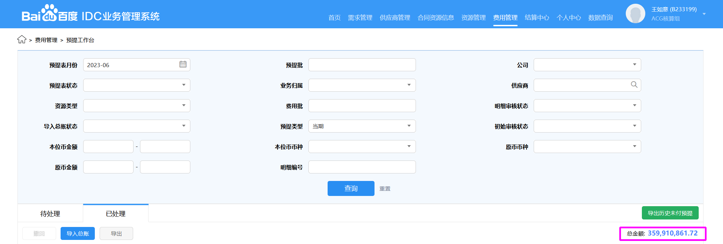

 | 2023年6月当期
线上金额合计 | 359,910,861.72
非带宽表 | 359,802,687.38
博睿&听云表 | 108,174.34
线下金额合计 | 359,910,861.72
核对 | 0.00

备注
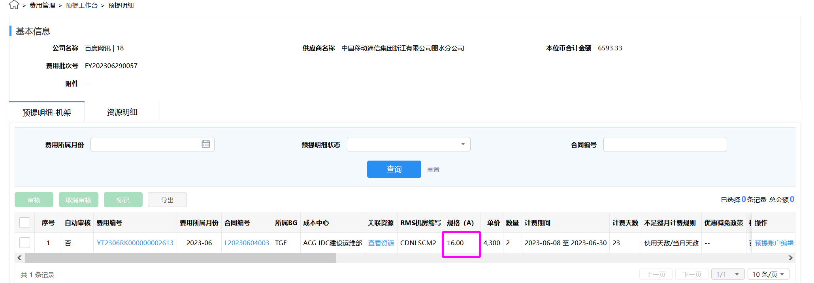
1、 | CND机架：本月新开通且在临时合同上的规格，线上和线下不一致。
 | 中台反馈：线上规格为不准确（可能存在人工录错的可能性），最终会根据正式合同修改线上规格，且会和线下一致。另外，CDN机柜存在不同规格实际单价一致的情况，比如实际电流为18A，但按13A结算，故此时规格对结算金额影响不大。

 | 例如：

体系 | 地区 | 省份 | BD | 供应商 | 合作单位 | 机架/带宽/裸光纤/电路/工位&库房/其他 | 当前计提合同 | 是否本月新返回合同 | 费用类型（机架、带宽、光纤/电路、其他） | 地点 | TCO机房名称（带宽） | 机房（机架） | 起始日期 | 规格 | 计费单位 | 数量/长度 | 金额 | 费用期间 | 业务备注 | 财务备注 | SYS统计 | 运营商统计 | 合同开始日期 | 合同结束时间
移动 | 华东-吴蕊 | 浙江 | 王阳 | 中国移动通信集团浙江有限公司丽水分公司 | 丽水移动 | 机架 | L20230604003 | #N/A | CDN机架 | 丽水4移动 | 丽水4移动 | CDNLSCM2 | 2023-06-08 | 18A | 4,300.00 | 2.00 | 6,593.33 | 202306 | 【BEC新建】BEC浙江丽水移动新建400G 2023-6-1 节点正式上线 (BECLS4CM )，新增2个机柜：CDNLSCM2:2F:202-I-BEC05、CDNLSCM2:2F:202-I-BEC06

补提机架原因
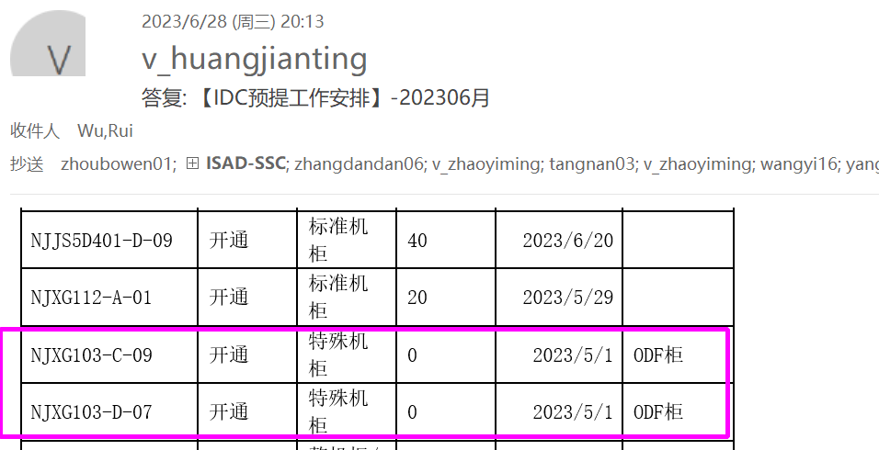
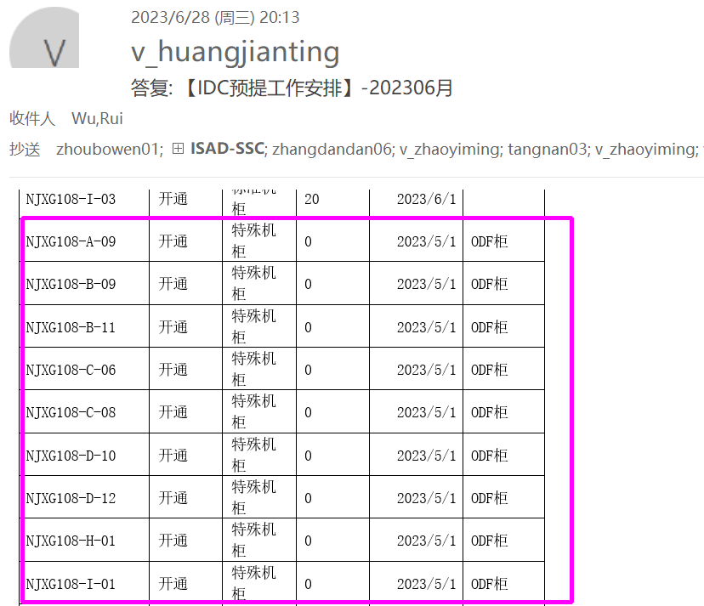
本月补提机架如下，对部分补提查看确认邮件和原因
备注 | 体系 | 地区 | 省份 | BD | 供应商 | 合作单位 | 机架/带宽/裸光纤/电路/工位&库房/其他 | 当前计提合同 | 是否本月新返回合同 | 费用类型（机架、带宽、光纤/电路、其他） | 地点 | TCO机房名称（带宽） | 机房（机架） | 起始日期 | 规格 | 计费单位 | 数量/长度 | 金额 | 费用期间 | 业务备注 | 财务备注 | SYS统计 | 运营商统计 | 合同开始日期 | 合同结束时间 | 备注
3 | 第三方 | 华东-吴蕊 | 江苏 | 陈思旭 | 万国数据服务有限公司 | 万国2017合约 | 机架 | 181915IDC00287 | #N/A | IDC机架 标准机柜 | 苏州昆山 |  | SZWG | 2023-05-20 | 20A | 5,216.57 | 8.00 | 16,154.54 | 202305 | 补提5月SZWG机架费用。2023.6经与SYS核对，确认2023/5/19关闭6个机柜，8个实际未关闭，补提8个机架5.20-5.31的费用。SZWG303-G-11、SZWG303-F-05、SZWG303-G-06、SZWG303-G-08、SZWG303-G-22、SZWG401-F-12、SZWG303-E-08、SZWG303-F-19 |  |  |  | 2019-07-01 | 2023-10-30
2 | 第三方 | 华东-吴蕊 | 江苏 | 陈思旭 | 中金汇融（昆山）信息科技有限公司 | 中金昆山 | 机架 | 182315IDC00133 | #N/A | IDC机架 | 苏州中金二期（SZZJ3D5 SZZJ3D6） |  | SZZJ | 2023-04-08 | 40A | 3,520.00 | 4.00 | 10,794.67 | 202304 | 补提SZZJ 4月机架费用：SZZJ3D603E-G-16、SZZJ3D603E-G-17、SZZJ3D504E-G-01、SZZJ3D504E-G-02 |  |  |  | 2022-08-01 | 2027-09-30
 | 第三方 | 华东-吴蕊 | 江苏 | 陈思旭 | 中金汇融（昆山）信息科技有限公司 | 中金昆山 | 机架 | 182315IDC00133 | #N/A | IDC机架 | 苏州中金二期（SZZJ3D5 SZZJ3D6） |  | SZZJ | 2023-04-08 | 40A | 3,520.00 | 4.00 | 14,080.00 | 202305 | 补提SZZJ 5月机架费用：SZZJ3D603E-G-16、SZZJ3D603E-G-17、SZZJ3D504E-G-01、SZZJ3D504E-G-02 |  |  |  | 2022-08-01 | 2027-09-30
1 | 移动 | 西北-lijia | 陕西 | 崔益泽 | 中国移动通信集团陕西有限公司西安分公司 | 西安移动 | 机架 | 182015IDC00002 | #N/A | IDC机架 | 西安沣景 |  | XAFJ | 2023-05-07 | 40A | 9,580.00 | 14.00 | 108,161.29 | 202305 | 补202305XAFJ2D405-G-05 XAFJ2D405-G-14 XAFJ2D405-G-15 XAFJ2D405-G-16 XAFJ2D405-G-17 XAFJ2D405-H-02 XAFJ2D405-H-03 XAFJ2D405-H-04 XAFJ2D405-H-05 XAFJ2D405-H-07 XAFJ2D405-H-08 XAFJ2D405-H-14 XAFJ2D405-H-15 XAFJ2D405-H-16
补结算天数 | 移动 | 华南 | 湖南 | 王腾 | 中国移动通信集团湖南有限公司长沙分公司 | 长沙移动 | 机架 | 182315IDC00083 | #N/A | CDN机架 | 长沙3 | 长沙3移动 | CDNCSCM2 | 2023-04-08 | 16A | 5,000.00 | 2.00 | 1,333.34 | 202304 | 补202304，已计提22天，实际结算26天，补4天
补结算天数 | 移动 | 华南 | 湖南 | 王腾 | 中国移动通信集团湖南有限公司长沙分公司 | 长沙移动 | 机架 | 182315IDC00083 | #N/A | CDN机架 | 长沙3 | 长沙移动2 | CDNCSCM2 | 2023-04-08 | 16A | 5,000.00 | 3.00 | 2,000.00 | 202304 | 补202304，已计提22天，实际结算26天，补4天
4 | 联通 | 华东-吴蕊 | 江苏 | 王阳 | 联通（江苏）产业互联网有限公司 | 江苏联通 | 机架 | 182015IDC00341 | #N/A | IDC机架 | 南京新港（1.1期）101、103-106 |  | NJXG | 2023-05-01 | 0A | 5,280.00 | 2.00 | 10,560.00 | 202305 | 补提5月NJXG 布线柜费用，NJXG103-C-09、NJXG103-D-07 | + |  |  | 2020-09-01 | 2026-08-31
 | 第三方 | 华东-吴蕊 | 江苏 | 陈思旭 | 江苏凤凰新云网络科技有限公司 | 凤凰新云 | 机架 | 182215IDC00675 | #N/A | IDC机架 | 南京新港二期（108超核） |  | NJXG | 2023-05-01 | 0A | 5,280.00 | 9.00 | 47,520.00 | 202305 | 补提5月NJXG布线柜费用：NJXG108-A-09、NJXG108-B-09、NJXG108-B-11、NJXG108-C-06、NJXG108-C-08、NJXG108-D-10、NJXG108-D-12、NJXG108-H-01、NJXG108-I-01 | + |  |  | 2021-09-15 | 2026-09-14

1、补提原因：5月开通但建婷表中无这14个机架

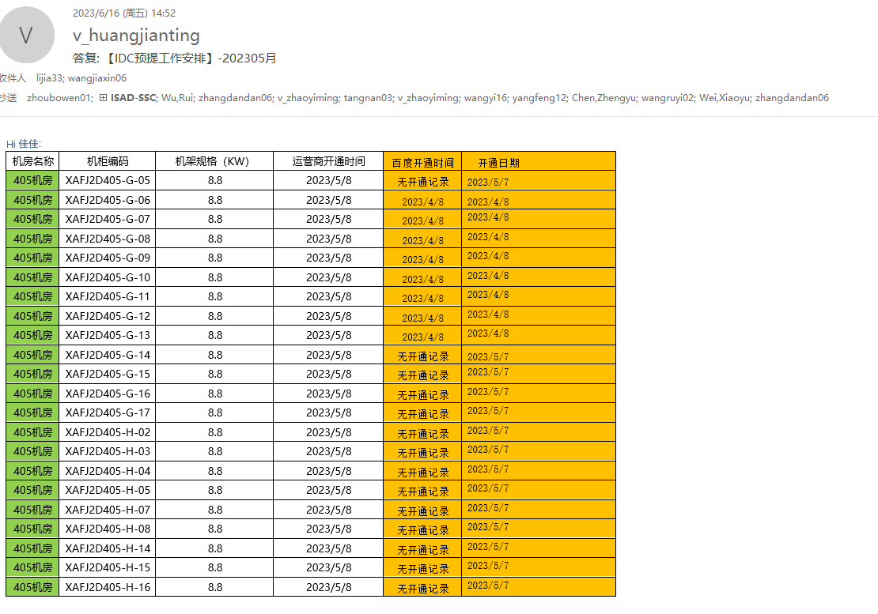

 |  |  |  |  |  |  |  |  |  |  |  |  |  |  |  |  |  |  |  | 建婷本次回复列 | 备注
 |  |  |  |  |  |  |  |  |  |  |  |  |  |  | 机房名称 | 机柜编码 | 机架规格（KW） | 运营商开通时间 | 百度开通时间 | 开通日期
 |  |  |  |  |  |  |  |  |  |  |  |  |  |  | 405机房 | XAFJ2D405-G-05 | 8.8 | 2023-05-08 | 无开通记录 | 2023-05-07 | 之前未反馈机架开通，本月确认开通后补提
 |  |  |  |  |  |  |  |  |  |  |  |  |  |  | 405机房 | XAFJ2D405-G-06 | 8.8 | 2023-05-08 | 2023-04-08 | 2023-04-08 | 建婷反馈4.8开通（之前2023.4已反馈），与供应商差一个月
 |  |  |  |  |  |  |  |  |  |  |  |  |  |  | 405机房 | XAFJ2D405-G-07 | 8.8 | 2023-05-08 | 2023-04-08 | 2023-04-08 | 建婷反馈4.8开通（之前2023.4已反馈），与供应商差一个月
 |  |  |  |  |  |  |  |  |  |  |  |  |  |  | 405机房 | XAFJ2D405-G-08 | 8.8 | 2023-05-08 | 2023-04-08 | 2023-04-08 | 建婷反馈4.8开通（之前2023.4已反馈），与供应商差一个月
 |  |  |  |  |  |  |  |  |  |  |  |  |  |  | 405机房 | XAFJ2D405-G-09 | 8.8 | 2023-05-08 | 2023-04-08 | 2023-04-08 | 建婷反馈4.8开通（之前2023.4已反馈），与供应商差一个月
 |  |  |  |  |  |  |  |  |  |  |  |  |  |  | 405机房 | XAFJ2D405-G-10 | 8.8 | 2023-05-08 | 2023-04-08 | 2023-04-08 | 建婷反馈4.8开通（之前2023.4已反馈），与供应商差一个月
 |  |  |  |  |  |  |  |  |  |  |  |  |  |  | 405机房 | XAFJ2D405-G-11 | 8.8 | 2023-05-08 | 2023-04-08 | 2023-04-08 | 建婷反馈4.8开通（之前2023.4已反馈），与供应商差一个月
 |  |  |  |  |  |  |  |  |  |  |  |  |  |  | 405机房 | XAFJ2D405-G-12 | 8.8 | 2023-05-08 | 2023-04-08 | 2023-04-08 | 建婷反馈4.8开通（之前2023.4已反馈），与供应商差一个月
 |  |  |  |  |  |  |  |  |  |  |  |  |  |  | 405机房 | XAFJ2D405-G-13 | 8.8 | 2023-05-08 | 2023-04-08 | 2023-04-08 | 建婷反馈4.8开通（之前2023.4已反馈），与供应商差一个月
 |  |  |  |  |  |  |  |  |  |  |  |  |  |  | 405机房 | XAFJ2D405-G-14 | 8.8 | 2023-05-08 | 无开通记录 | 2023-05-07 | 之前未反馈机架开通，本月确认开通后补提
 |  |  |  |  |  |  |  |  |  |  |  |  |  |  | 405机房 | XAFJ2D405-G-15 | 8.8 | 2023-05-08 | 无开通记录 | 2023-05-07 | 之前未反馈机架开通，本月确认开通后补提
 |  |  |  |  |  |  |  |  |  |  |  |  |  |  | 405机房 | XAFJ2D405-G-16 | 8.8 | 2023-05-08 | 无开通记录 | 2023-05-07 | 之前未反馈机架开通，本月确认开通后补提
 |  |  |  |  |  |  |  |  |  |  |  |  |  |  | 405机房 | XAFJ2D405-G-17 | 8.8 | 2023-05-08 | 无开通记录 | 2023-05-07 | 之前未反馈机架开通，本月确认开通后补提
 |  |  |  |  |  |  |  |  |  |  |  |  |  |  | 405机房 | XAFJ2D405-H-02 | 8.8 | 2023-05-08 | 无开通记录 | 2023-05-07 | 之前未反馈机架开通，本月确认开通后补提
 |  |  |  |  |  |  |  |  |  |  |  |  |  |  | 405机房 | XAFJ2D405-H-03 | 8.8 | 2023-05-08 | 无开通记录 | 2023-05-07 | 之前未反馈机架开通，本月确认开通后补提
 |  |  |  |  |  |  |  |  |  |  |  |  |  |  | 405机房 | XAFJ2D405-H-04 | 8.8 | 2023-05-08 | 无开通记录 | 2023-05-07 | 之前未反馈机架开通，本月确认开通后补提
 |  |  |  |  |  |  |  |  |  |  |  |  |  |  | 405机房 | XAFJ2D405-H-05 | 8.8 | 2023-05-08 | 无开通记录 | 2023-05-07 | 之前未反馈机架开通，本月确认开通后补提
 |  |  |  |  |  |  |  |  |  |  |  |  |  |  | 405机房 | XAFJ2D405-H-07 | 8.8 | 2023-05-08 | 无开通记录 | 2023-05-07 | 之前未反馈机架开通，本月确认开通后补提
 |  |  |  |  |  |  |  |  |  |  |  |  |  |  | 405机房 | XAFJ2D405-H-08 | 8.8 | 2023-05-08 | 无开通记录 | 2023-05-07 | 之前未反馈机架开通，本月确认开通后补提
 |  |  |  |  |  |  |  |  |  |  |  |  |  |  | 405机房 | XAFJ2D405-H-14 | 8.8 | 2023-05-08 | 无开通记录 | 2023-05-07 | 之前未反馈机架开通，本月确认开通后补提
 |  |  |  |  |  |  |  |  |  |  |  |  |  |  | 405机房 | XAFJ2D405-H-15 | 8.8 | 2023-05-08 | 无开通记录 | 2023-05-07 | 之前未反馈机架开通，本月确认开通后补提
 |  |  |  |  |  |  |  |  |  |  |  |  |  |  | 405机房 | XAFJ2D405-H-16 | 8.8 | 2023-05-08 | 无开通记录 | 2023-05-07 | 之前未反馈机架开通，本月确认开通后补提

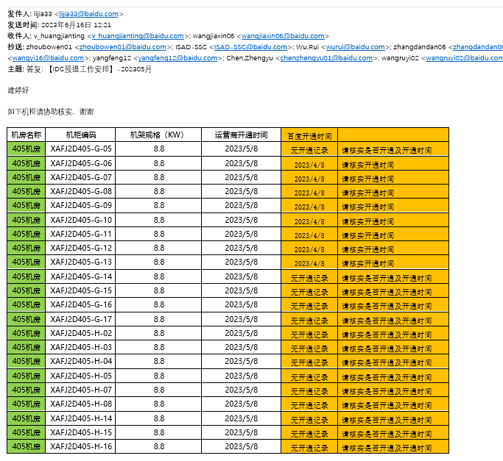

2、供应商反馈4.8开通，和建婷核实确认4.8开通，但建婷表中之前未反馈

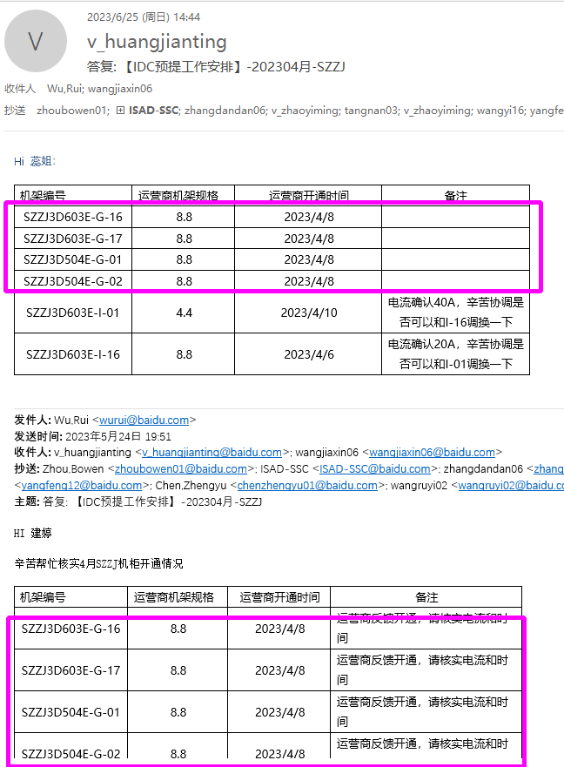

3、补提原因：SZWG 8个机架实际未关电，建婷表中5月反馈已关电，再次确认后确认5月未关电
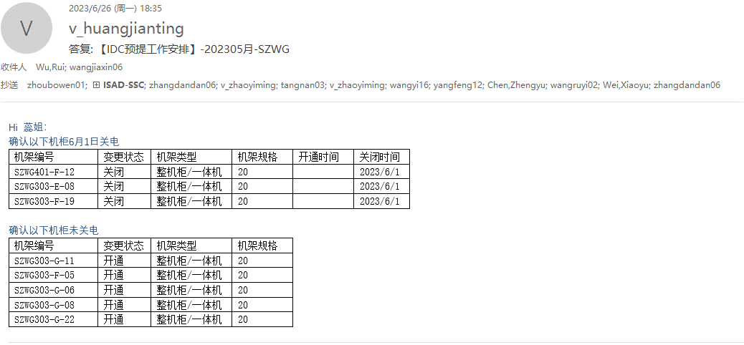

5月建婷表
机房名称 | 单号 | 机架编号 | 变更状态 | 机架类型 | 机架规格 | 开通时间 | 关闭时间 | 批次
SZWG |  | SZWG303-G-11 | 关闭 | 整机柜/一体机 | 20 |  | 2023-05-19 | 新一期
SZWG |  | SZWG401-F-12 | 关闭 | 整机柜/一体机 | 20 |  | 2023-05-19 | 新一期
SZWG |  | SZWG303-E-08 | 关闭 | 整机柜/一体机 | 20 |  | 2023-05-19 | 新一期
SZWG |  | SZWG303-F-05 | 关闭 | 整机柜/一体机 | 20 |  | 2023-05-19 | 新一期
SZWG |  | SZWG303-F-19 | 关闭 | 整机柜/一体机 | 20 |  | 2023-05-19 | 新一期
SZWG |  | SZWG303-G-06 | 关闭 | 整机柜/一体机 | 20 |  | 2023-05-19 | 新一期
SZWG |  | SZWG303-G-08 | 关闭 | 整机柜/一体机 | 20 |  | 2023-05-19 | 新一期
SZWG |  | SZWG303-G-22 | 关闭 | 整机柜/一体机 | 20 |  | 2023-05-19 | 新一期

4、补提原因：建婷5月未反馈开通

